Hoja1
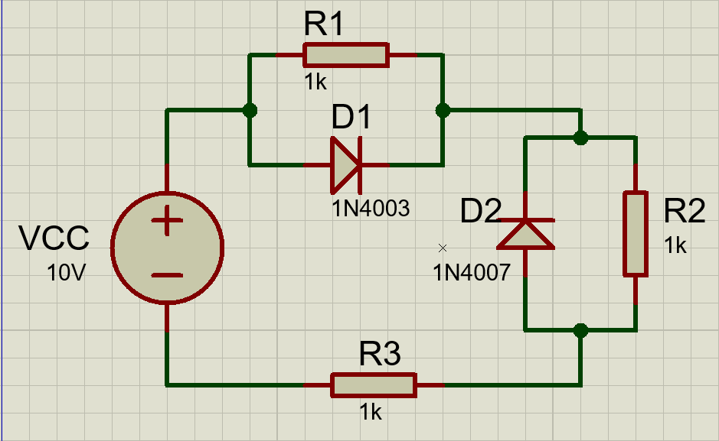
Elemento | Fisico |  | Simulado |  | Calculos
 | V | mA | V | mA | V | mA
D1 | 0.65 | 4.06 | 0.65 | 4.03 | 0.7 | 3.95
D2 | 4.7 | 0 | 4.68 | 0 | 4.65 | 0
R1 | 0.65 | 0.65 | 0.65 | 0.65 | 0.7 | 0.7
R2 | 4.7 | 4.73 | 4.68 | 4.68 | 4.65 | 4.65
R3 | 4.7 | 4.73 | 4.68 | 4.68 | 4.65 | 4.65
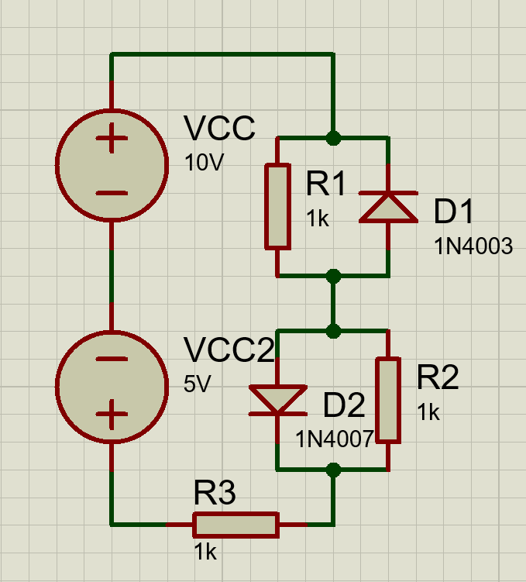
Elemento | Fisico |  | Simulado |  | Calculos
 | V | mA | V | mA | V | mA
D1 | 2.191 | 0 | 2.18 | 0 | 2.15 | 0
D2 | 0.611 | 1.56 | 0.63 | 1.55 | 0.7 | 1.45
R1 | 2.191 | 2.2 | 2.18 | 2.18 | 2.15 | 2.15
R2 | 0.611 | 0.61 | 0.63 | 0.63 | 0.7 | 0.7
R3 | 2.202 | 2.19 | 2.18 | 2.18 | 2.15 | 2.15
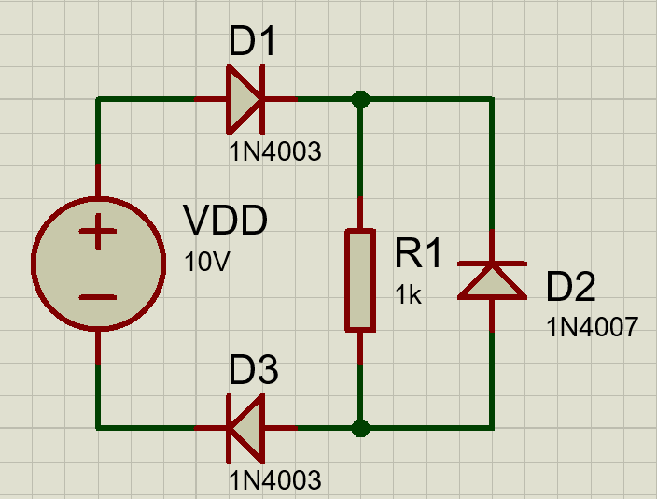
Elemento | Fisico |  | Simulado |  | Calculos
 | V | mA | V | mA | V | mA
D1 | 0.693 | 8.71 | 0.68 | 8.64 | 0.7 | 8.6
D2 | 8.63 | 0 | 8.64 | 0 | 8.6 | 0
D3 | 0.676 | 8.68 | 0.68 | 8.64 | 0.7 | 8.6
R1 | 8.63 | 8.69 | 8.64 | 8.64 | 8.6 | 8.6

Elemento | Fisico |  | Simulado |  | Calculos
 | V | mA | V | mA | V | mA
D1 | 0.688 | 7.97 | 0.69 | 7.93 | 0.7 | 7.9
D2 | 0.693 | 8.65 | 0.68 | 8.63 | 0.7 | 8.6
R1 | 8.61 | 8.65 | 8.63 | 8.63 | 8.6 | 8.6
R2 | 0.688 | 0.69 | 0.69 | 0.69 | 0.7 | 0.7

Elemento | Fisico |  | Simulado |  | Calculos
 | V | mA | V | mA | V | mA
D1 | 3.575 | 0 | 3.59 | 0 | 3.575 | 0
D2 | 0.647 | 2.94 | 0.65 | 2.93 | 0.7 | 2.875
R1 | 3.591 | 3.59 | 3.59 | 3.59 | 3.575 | 3.575
R2 | 3.588 | 3.58 | 3.59 | 3.59 | 3.575 | 3.575
R3 | 3.57 | 3.59 | 3.59 | 3.59 | 3.575 | 3.575
R4 | 0.647 | 0.66 | 0.65 | 0.65 | 0.7 | 0.7
R5 | 3.602 | 3.55 | 3.59 | 3.59 | 3.575 | 3.575

